Gráfico 1.7.3-1
CES. Informe de Situación Económica y Social de Castilla y León en 2022

Gráfico 1.7.3-1
Evolución del gasto de Castilla y León, España y la UE en I+D+i expresado como porcentaje del PIB, 2017-2021
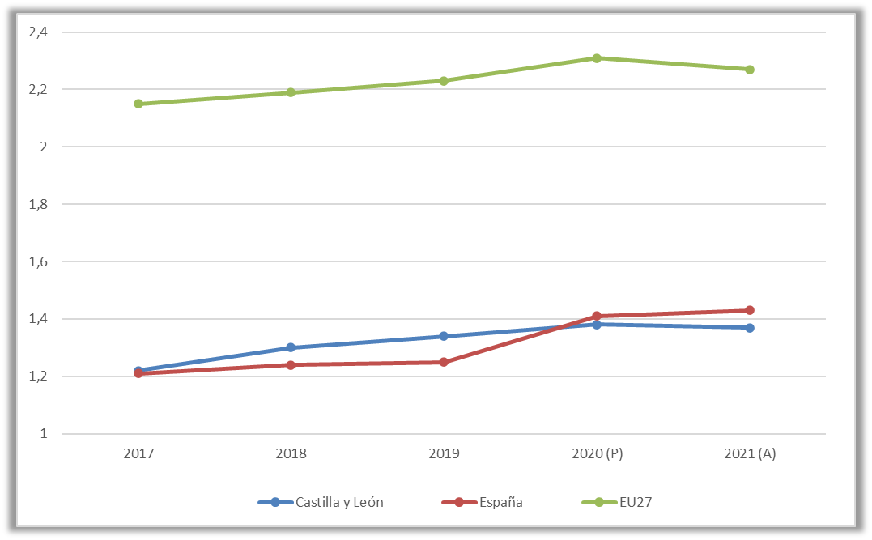

Nota: (P) Estimación provisional del PIB. (A) Estimación avance del PIB.
Fuente: Elaboración propia a partir de datos del Eurostat, del INE y de la Consejería de Economía y Hacienda.

Con Datos
CES. Informe de Situación Económica y Social de Castilla y León en 2022

Gráfico 1.7.3-1
Evolución del gasto de Castilla y León, España y la UE en I+D+i expresado como porcentaje del PIB, 2011-2021

 | Cuadro 1.7.3-1
 | Evolución del gasto de Castilla y León, España y la UE en I+D+i expresado como porcentaje del PIB, 2017‐2021

 |  | 2017 | 2018 | 2019 | 2020 (P) | 2021 (A) | Objetivo 2027
 | Castilla y León | 1.22 | 1.3 | 1.34 | 1.38 | 1.37 | -
 | España | 1.21 | 1.24 | 1.25 | 1.41 | 1.43 | 2.12
 | EU27 | 2.15 | 2.19 | 2.23 | 2.31 | 2.27 | -
 | Notas: (P) Estimación provisional del PIB. (A) Estimación avance del PIB.
 | Fuente: Eurostat/INE.

Fuente: Elaboración propia a partir de datos del Eurostat, del INE y de la Consejería de Economía y Hacienda.

